상품제안서
볼빅 화이트칼라 S3 4구세트 우레탄 | 상품코드: F12012

 |  |  |  |  |  |  | 02-412-0044 | www.easy1.co.kr
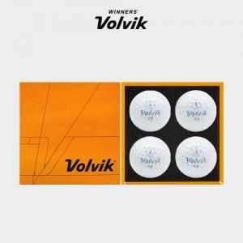

【상세/제작정보】 | .

【인쇄/포장옵션】 | 실크 / 포장지포장

【공급단가】 | 수량 | 50~ | 100~ | 500~ | 1,000~ | 2,000~
*VAT별도 | 단가 | 19,710원 | 18,980원 | 18,250원 | 17,520원 | 17,080원

【상품 URL】 | http://www.easy1.co.kr/src/goods_detail.php?gdno=12012

